Worksheet
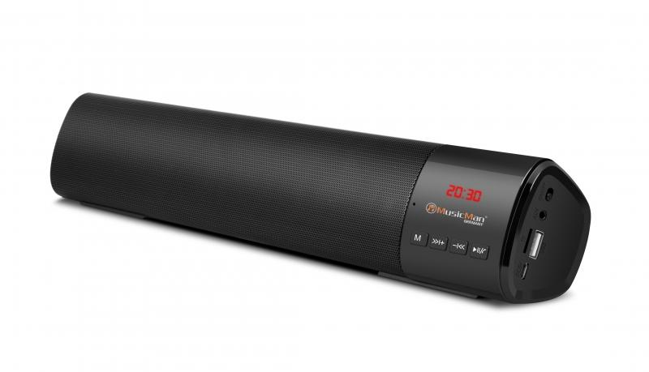
MusicMan Mini-Soundbar BT-X54 schwarz

Artikelnummer | 4893 |  | VE | 20
EAN | 4260358123981 |  | Stück pro Palette | 550
Zollnummer | 85198100 |  | Lagen Pro Palette | 5

Abmessungen - Artikel
Länge(cm) | Breite(cm) | Höhe(cm) | Gewicht(g)
40 | 7 | 5.3 | 672

Abmessungen - Artikelverpackung
Länge(cm) | Breite(cm) | Höhe(cm) | Leergewicht(g) | Gewicht(g) Artikel+Verpackung
42 | 8 | 6.7 | 114 | 820

Abmessungen - VE Karton (Masterkarton)
Länge(cm) | Breite(cm) | Höhe(cm) | Gewicht(g)
43.5 | 34.8 | 33.5 | 8500

Verpackung - Bestandteile
Rest Zubehör (g) | Papier/Pappe (g) | Styropor (g) | Kunstst. Hohlkörper(g) | Kunstst. Folien(g) | Materialverbunde (g)
20 | 20 | 0 | 0 | 4 | 0

Batterie- / Akkuinformationen
Batterie-benötigt | Batterie enthalten | Batterie-Typ | Batterie-System(Art)
Ja | Ja | Akku | Li-Ion - Lithium-Ionen-Akku
Anzahl(stk.) | Gewicht/Stk.(g) | Energiedichte(WH/Kg) | Leistung(WH)
1 | 90 | 0 | 0

Lithium Baterie
Energiegehalt | Gewicht (Kg)
1.8 | 9

Weiterführende Informationen
Technaxx Reseller Portal

